截图
序号 | 图片
例子 | 计划显示问题
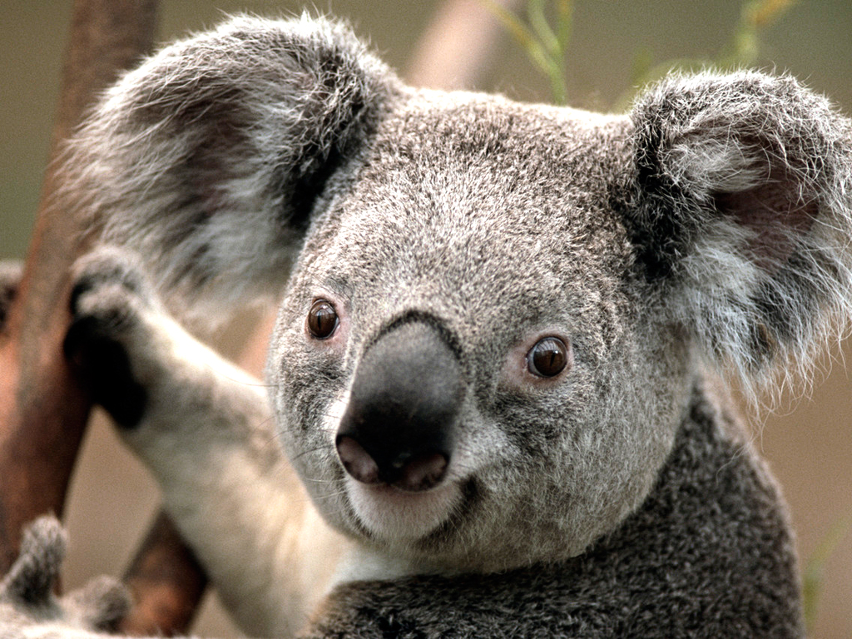

1

